Titelblatt
Tabelle
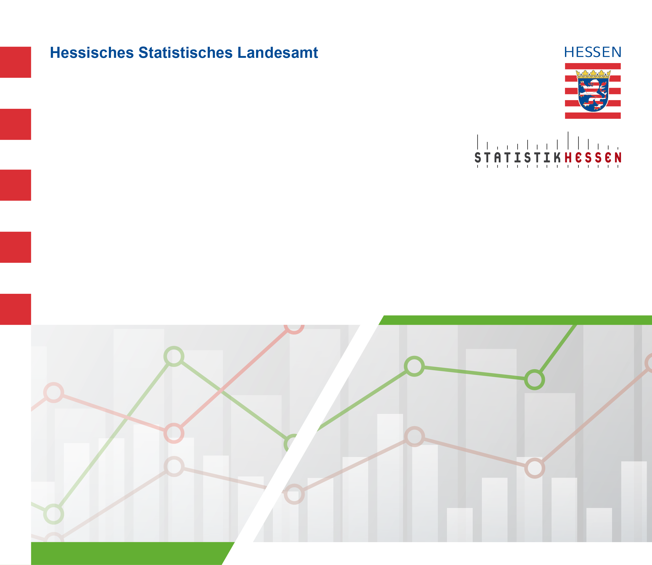
 |  | August 2026
 | Schafbestände in Hessen im
 | November 2014 bis 2025

